mode d'emploi
Mode d'emploi

1. Informations importantes

Ne pas ajouter de colonnes dans le tableau
Vous pouvez ajouter autant de lignes que nécessaire

2. Saisie des informations générales

Saisies obligatoires :

3. Saisie du relévé

- Titre => saisir le titre de l'œuvre telle qu'elle doit être déclarée

- Lien associé à la ligne (colonne B) => permet de déclarer les contenants de l'œuvre pour cela répéter le titre dans Lien associé À titre d'exemple, un fond sonore, images... utilisés dans un reportage lui-même présent dans l'émission, il faut ajouter le nom du reportage en face de ces éléments. Ex :

- N° de produit (si connu) => ajouter le code produit pour les vidéoclips
- Genre SACEM => à sélectionner dans la liste de valeurs. Si vous avez un doute sur le choix, vous pouvez mettre en forme la cellule en la mettant surbrillance. Le service des Droits d'Auteurs corrigera si besoin. Ex :

- TC IN => non obligatoire. Correspond au TC du média et non de la diffusion
- TC OUT => non obligatoire. Correspond au TC du média et non de la diffusion
- Auteur(s) => le prénom et le nom sont séparés par une virgule, si plusieurs ayants droits à déclarer les séparer avec un point virgule Dans l'exemple, deux personnes sont déclarées :

- Compositeur(s) => le prénom et le nom sont séparés par une virgule, si plusieurs ayants droits à déclarer les séparer avec un point virgule
- Interprètre(s) => le prénom et le nom sont séparés par une virgule, si plusieurs ayants droits à déclarer les séparer avec un point virgule
- Producteur/Label => si plusieurs ayants droits à déclarer les séparer avec un point virgule
- Editeur => un seul ayant droit à déclarer
- Distributeur => un seul ayant droit à déclarer
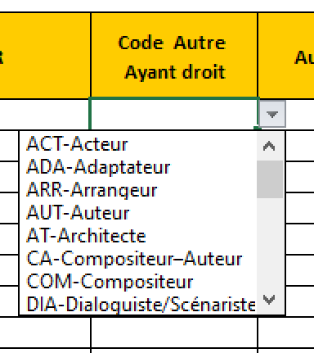
- Code autre ayant droit => sélectionner un type d'ayant droit supplémentaire si besoin

- Autre ayant droit => saisir le prénom, nom de l'ayant droit ou des ayants droits. Le prénom et le nom sont séparés par une virgule, si plusieurs ayants droits à déclarer les séparer avec un point virgule
- Commentaires => non obligatoire : permet d'ajouter une information à destination du service des Droits d'Auteurs
Peut permettre, par exemple de rajouter le n°de référence ainsi que la piste afin de mieux identifier une œuvre

